关系图
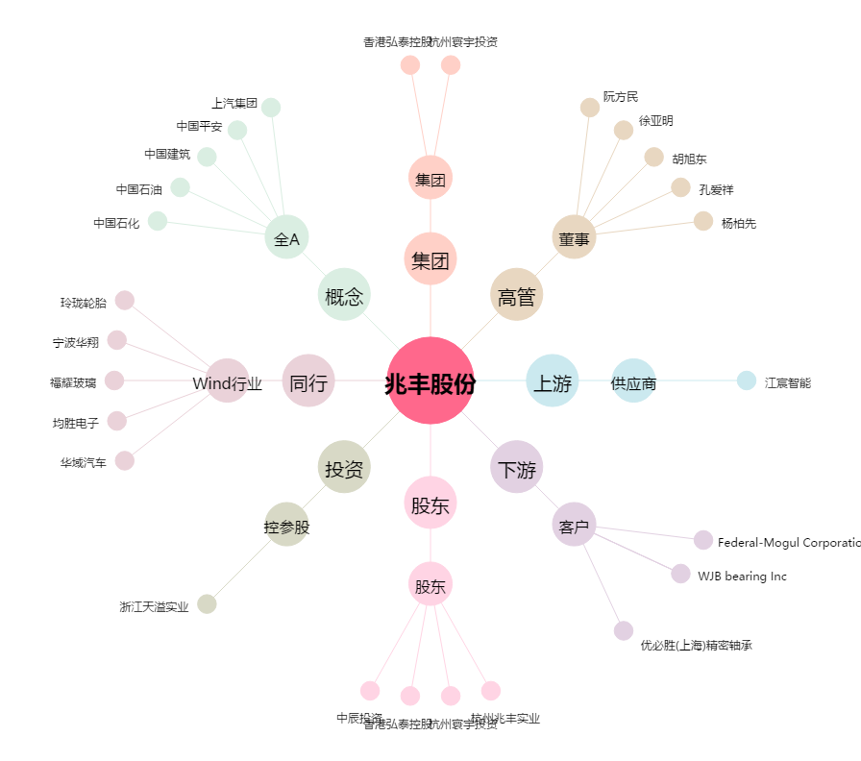
兆丰股份[300695.SZ] - 关系概览图

